Sheet1
普通平键(摘自GB/T 1095-2003， GB/T 1096-2003)
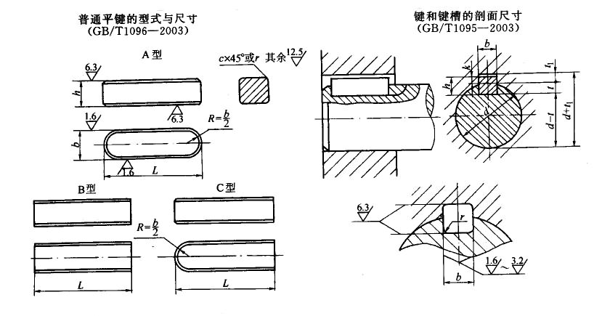

注：1．在工作图中，轴槽深用d-t或t标注，毂槽深用d+tl标注。(d-t)和(d+t1)尺寸偏差按相应的t和t1的偏差选取，但(d-t)偏差取负号(-)。
2．当键长大于500mm时，其长度应按GB／T321-1980优先数和优先数系的R20系列选取。
3．表中每l00mm长的质量系指B型键。
4. 较高的偏差对于B型键应为h9。
5．当需要时，键允许带起键螺孔，起键螺孔的尺寸按键宽参考表6.3-6中的d0选取。螺孔的位置距键端为b～2b，较长的键可以采用两个对称的起键螺孔。
6. 标记示例：圆头普通平键（A型），b=10mm,h=8mm,l=25mm
键 10×25 GB/T 1096-2003
对于同一尺寸的圆头普通平键（B型）或单圆头普通平键（C型）,标记为：
键 B10×25 GB/T 1096-2003
键 C10×25 GB/T 1096-2003
7. 本表的单位是mm。

轴径 d | 键的公称尺寸 |  |  |  | 每100mm | 键槽
 | b | h(h8) | c或r | L(h14) | 重量／kg | 轴槽深t |  | 毂槽深t1 |  | 圆角半径r
 | (h8) | (h11) |  |  |  | 基本尺寸 | 公差 | 基本尺寸 | 公差 | min | max
自6～8 | 2 | 2 | 0.16～0.25 | 6～20 | 0.003 | 1.2 | (+0.1,0) | 1 | (+0.1,0) | 0.08 | 0.16
＞8～10 | 3 | 3 | 0.16～0.25 | 6～36 | 0.007 | 1.8 | (+0.1,0) | 1.4 | (+0.1,0) | 0.08 | 0.16
＞10～12 | 4 | 4 | 0.16～0.25 | 8～45 | 0.013 | 2.5 | (+0.1,0) | 1.8 | (+0.1,0) | 0.08 | 0.16
＞12～17 | 5 | 5 | 0.25～0.4 | 10～56 | 0.02 | 3 | (+0.1,0) | 2.3 | (+0.1,0) | 0.16 | 0.25
＞17～22 | 6 | 6 | 0.25～0.4 | 14～70 | 0.028 | 3.5 | (+0.2,0) | 2.8 | (+0.2,0) | 0.16 | 0.25
＞22～30 | 8 | 7 | 0.25～0.4 | 18～90 | 0.044 | 4 | (+0.2,0) | 3.3 | (+0.2,0) | 0.16 | 0.25
＞30～38 | 10 | 8 | 0.4～0.6 | 22～110 | 0.063 | 5 | (+0.2,0) | 3.3 | (+0.2,0) | 0.25 | 0.4
＞38～44 | 12 | 8 | 0.4～0.6 | 28～140 | 0.075 | 5 | (+0.2,0) | 3.3 | (+0.2,0) | 0.25 | 0.4
＞44～50 | 14 | 9 | 0.4～0.6 | 36～160 | 0.099 | 5.5 | (+0.2,0) | 3.8 | (+0.2,0) | 0.25 | 0.4
＞50～58 | 16 | 10 | 0.4～0.6 | 45～180 | 0.126 | 6 | (+0.2,0) | 4.3 | (+0.2,0) | 0.25 | 0.4
＞58～65 | 18 | 11 | 0.4～0.6 | 50～200 | 0.155 | 7 | (+0.2,0) | 4.4 | (+0.2,0) | 0.25 | 0.4
＞65～75 | 20 | 12 | 0.6～0.8 | 56～220 | 0.188 | 7.5 | (+0.2,0) | 4.9 | (+0.2,0) | 0.4 | 0.6
＞75～85 | 22 | 14 | 0.6～0.8 | 63～250 | 0.242 | 9 | (+0.2,0) | 5.4 | (+0.2,0) | 0.4 | 0.6
＞85～95 | 25 | 14 | 0.6～0.8 | 70～280 | 0.275 | 9 | (+0.2,0) | 5.4 | (+0.2,0) | 0.4 | 0.6
＞95～110 | 28 | 16 | 0.6～0.8 | 80～320 | 0.352 | 10 | (+0.2,0) | 6.4 | (+0.2,0) | 0.4 | 0.6
＞110～130 | 32 | 18 | 0.6～0.8 | 90～360 | 0.452 | 11 | (+0.2,0) | 7.4 | (+0.2,0) | 0.4 | 0.6
＞130～150 | 36 | 20 | 1～1.2 | 100～400 | 0.565 | 12 | (+0.3,0) | 8.4 | (+0.3,0) | 0.7 | 1
＞150～170 | 40 | 22 | 1～1.2 | 100～400 | 0.691 | 13 | (+0.3,0) | 9.4 | (+0.3,0) | 0.7 | 1
＞170～200 | 45 | 25 | 1～1.2 | 110～450 | 0.883 | 15 | (+0.3,0) | 10.4 | (+0.3,0) | 0.7 | 1
＞200～230 | 50 | 28 | 1～1.2 | 125～500 | 1.1 | 17 | (+0.3,0) | 11.4 | (+0.3,0) | 0.7 | 1
＞230～260 | 56 | 32 | 1.6～2.0 | 140～500 | 1.407 | 20 | (+0.3,0) | 12.4 | (+0.3,0) | 1.2 | 1.6
＞260～290 | 63 | 32 | 1.6～2.0 | 160～500 | 1.583 | 20 | (+0.3,0) | 12.4 | (+0.3,0) | 1.2 | 1.6
＞290～330 | 70 | 36 | 1.6～2.0 | 180～500 | 1.978 | 22 | (+0.3,0) | 14.4 | (+0.3,0) | 1.2 | 1.6
＞330～380 | 80 | 40 | 2.5～3 | 200～500 | 2.512 | 25 | (+0.3,0) | 15.4 | (+0.3,0) | 2 | 2.5
＞380～440 | 90 | 45 | 2.5～3 | 220～500 | 3.179 | 28 | (+0.3,0) | 17.4 | (+0.3,0) | 2 | 2.5
＞440～500 | 100 | 50 | 2.5～3 | 250～500 | 3.925 | 31 | (+0.3,0) | 19.5 | (+0.3,0) | 2 | 2.5
L系列 | 6,8,10,12,14,16,18,20,22,25,28,32,36,40,45,50,56,63,70,80,90,100,110,125,140,160,180,200,220,250,280,320,360,400,450,500
宽度b (键槽尺寸)
基本尺寸 | 极限偏差
 | 正常连接 |  |  | 紧密连接 |  | 松连接
 | 轴N9 |  | 毂JS9 | 轴和毂P9 |  | 轴H9 |  | 毂D10
2,3 | -0.004 | -0.029 | ±0.0125 | -0.006 | -0.031 | 0.025 | 0 | 0.06 | 0.02
4,5,6 | 0 | -0.03 | ±0.015 | -0.012 | -0.042 | 0.03 | 0 | 0.078 | 0.03
8,10 | 0 | -0.036 | ±0.018 | -0.015 | -0.051 | 0.036 | 0 | 0.098 | 0.04
12,14,16,18 | 0 | -0.043 | ±0.0215 | -0.018 | -0.061 | 0.043 | 0 | 0.12 | 0.05
20,22,25,28 | 0 | -0.052 | ±0.026 | -0.022 | -0.074 | 0.052 | 0 | 0.149 | 0.065
32,36,40,45,50 | 0 | -0.062 | ±0.031 | -0.026 | -0.088 | 0.062 | 0 | 0.18 | 0.08
56,63,70,80 | 0 | -0.074 | ±0.037 | -0.032 | -0.106 | 0.074 | 0 | 0.22 | 0.1
90,100 | 0 | -0.087 | ±0.0435 | -0.037 | -0.124 | 0.087 | 0 | 0.26 | 0.12
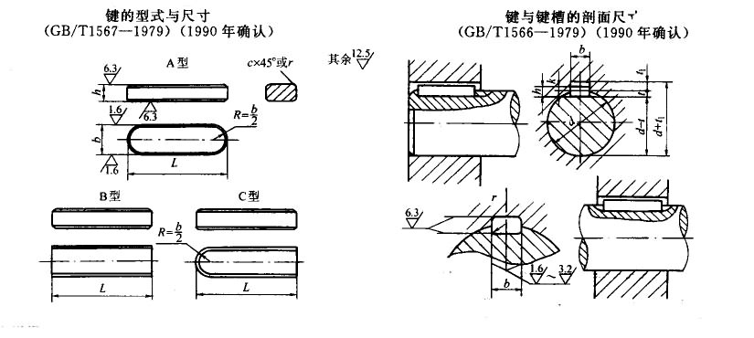
薄型平键(摘自GB/T 1566-1979)

注：1．表中每l00mm长的质量系指B型键。
2. 标记示例：圆头普通平键（A型），b=18mm,h=7mm,l=110mm
键 18×7×110 GB/T 1567-1979
对于同一尺寸的圆头普通平键（B型）或单圆头普通平键（C型）,标记为：
键B 18×7×110 GB/T 1567-1979
键C 18×7×110 GB/T 1567-1979
3. 本表的单位是mm。

轴径 d | 键的公称尺寸 |  |  |  | 每100mm | 键槽
 | b | h | c或r | L（h14） | 重量/kg | 轴槽深t |  | 毂槽深t1 |  | 圆角半径r
 | (h9) | (h11) |  |  |  | 基本尺寸 | 公差 | 基本尺寸 | 公差
自12～17 | 5 | 3 | 0.25～0.4 | 10～56 | 0.012 | 1.8 | (+0.1,0) | 1.4 | (+0.1,0) | 0.16～0.25
＞17～22 | 6 | 4 | 0.25～0.4 | 14～70 | 0.019 | 2.5 | (+0.1,0) | 1.8 | (+0.1,0) | 0.16～0.25
＞22～30 | 8 | 5 | 0.25～0.4 | 18～90 | 0.031 | 3 | (+0.1,0) | 2.3 | (+0.1,0) | 0.16～0.25
＞30～38 | 10 | 6 | 0.4～0.6 | 22～110 | 0.047 | 3.5 | (+0.1,0) | 2.8 | (+0.1,0) | 0.25～0.4
＞38～44 | 12 | 6 | 0.4～0.6 | 28～140 | 0.0565 | 3.5 | (+0.1,0) | 2.8 | (+0.1,0) | 0.25～0.4
＞44～50 | 14 | 6 | 0.4～0.6 | 36～160 | 0.066 | 3.5 | (+0.1,0) | 2.8 | (+0.1,0) | 0.25～0.4
＞50～58 | 16 | 7 | 0.4～0.6 | 45～180 | 0.088 | 4 | (+0.2,0) | 3.3 | (+0.2,0) | 0.25～0.4
＞58～65 | 18 | 7 | 0.4～0.6 | 50～200 | 0.099 | 4 | (+0.2,0) | 3.3 | (+0.2,0) | 0.25～0.4
＞65～75 | 20 | 8 | 0.6～0.8 | 56～220 | 0.126 | 5 | (+0.2,0) | 3.3 | (+0.2,0) | 0.4～0.6
＞75～85 | 22 | 9 | 0.6～0.8 | 63～250 | 0.155 | 5.5 | (+0.2,0) | 3.8 | (+0.2,0) | 0.4～0.6
＞85～95 | 25 | 9 | 0.6～0.8 | 70～280 | 0.177 | 5.5 | (+0.2,0) | 3.8 | (+0.2,0) | 0.4～0.6
＞95～110 | 28 | 10 | 0.6～0.8 | 80～320 | 0.22 | 6 | (+0.2,0) | 4.3 | (+0.2,0) | 0.4～0.6
＞110～130 | 32 | 11 | 0.6～0.8 | 90～360 | 0.276 | 7 | (+0.2,0) | 4.4 | (+0.2,0) | 0.4～0.6
＞130～150 | 36 | 12 | 1.0～1.2 | 100～400 | 0.339 | 7.5 | (+0.2,0) | 4.9 | (+0.2,0) | 0.7～1.0
L系列 | l0,12,14,16,18,20,22,25,28,32,36,40,45,50,56,63,70,80,90,100,110,125,140,160,180,200,220,250,280,320,360,400
宽度b (键槽尺寸)
基本尺寸 | 极限偏差
 | 正常连接 |  | 紧密连接 | 松连接
 | 轴N9 | 毂JS9 | 轴和毂P9 | 轴H9 | 毂D10
5,6 | 0,-0.030 | ±0.015 | -0.012,-0.042 | +0.030,0 | +0.078,+0.030
8,10 | 0,-0.036 | ±0.018 | -0.015,-0.051 | +0.036,0 | +0.098,+0.040
12,14,16,18 | 0,-0.043 | ±0.0125 | -0.018,-0.061 | +0.043,0 | +0.120,+0.050
20,22,25,28 | 0,-0.052 | ±0.026 | -0.022,-0.074 | +0.052,0 | +0.149,+0.065
32,36 | 0,-0.062 | ±0.031 | -0.026,-0.088 | +0.062,0 | +0.180,+0.080

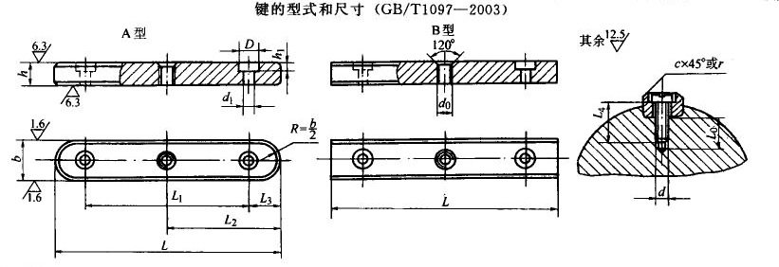
导向平键(摘自GB/T 1097-2003)

注：1．b和h根据轴径d由表6.3-4选取。
2．固定螺钉按GB/T 65-2000《开槽圆柱螺钉》的规定。
3．键槽的尺寸应符合GB/T 1095-2003《键和键槽的剖面尺寸》的规定
4．当键长大于450mm时，其长度按GB/T321-1980"优先数和优先数系"的R20系列选取。
5．每100mm长重量系指B型键。
6. 标记示例：
圆头导向平键(A型)，b=16mm，h=10mm，L=100mm；
键 16×100 GB/T1097
方头导向平键(B型)，b=16mm，h=10mm，L=100mm；
键 B16×100 GB/T1097

b(h8) | h(h11) | c或r | h1 | d0 | d1 | D | c1 | L0 | 螺钉 | L范围 | 每100mm | L与L1、L2、L3长度系列
 |  |  |  |  |  |  |  |  | （d0×L4） |  | 长质量/kg | L | L1 | L2 | L3
8 | 7 | 0.25～0.4 | 2.4 | M3 | 3.4 | 6 | 0.3 | 7 | M3×8 | 25～90 | 0.0392 | 25 | 13 | 12.5 | 6
 |  |  |  |  |  |  |  |  |  |  |  | 28 | 14 | 14 | 7
 |  |  |  |  |  |  |  |  |  |  |  | 32 | 16 | 16 | 8
 |  |  |  |  |  |  |  |  |  |  |  | 36 | 18 | 18 | 9
 |  |  |  |  |  |  |  |  |  |  |  | 40 | 20 | 20 | 10
 |  |  |  |  |  |  |  |  |  |  |  | 45 | 23 | 22.5 | 11
 |  |  |  |  |  |  |  |  |  |  |  | 50 | 26 | 25 | 12
 |  |  |  |  |  |  |  |  |  |  |  | 56 | 30 | 28 | 13
 |  |  |  |  |  |  |  |  |  |  |  | 63 | 36 | 31.5 | 14
 |  |  |  |  |  |  |  |  |  |  |  | 70 | 40 | 35 | 15
 |  |  |  |  |  |  |  |  |  |  |  | 80 | 48 | 40 | 16
 |  |  |  |  |  |  |  |  |  |  |  | 90 | 54 | 45 | 18
 |  |  |  |  |  |  |  |  |  |  |  | 100 | 60 | 50 | 20
10 | 8 | 0.4～0.6 | 2.4 | M3 | 3.4 | 6 | 0.3 | 8 | M3×10 | 25～110 | 0.06 | 110 | 66 | 55 | 22
12 | 8 | 0.4～0.6 | 3 | M4 | 4.5 | 8.5 | 0.5 | 10 | M4×10 | 28～140 | 0.071 | 125 | 75 | 62 | 25
14 | 9 | 0.4～0.6 | 3.5 | M5 | 5.5 | 10 | 0.5 | 10 | M5×10 | 36～160 | 0.091 | 140 | 80 | 70 | 30
16 | 10 | 0.4～0.6 | 3.5 | M5 | 5.5 | 10 | 0.5 | 10 | M5×10 | 45～180 | 0.114 | 160 | 90 | 80 | 35
18 | 11 | 0.4～0.6 | 4.5 | M6 | 6.6 | 12 | 0.5 | 12 | M6×12 | 50～200 | 0.143 | 180 | 100 | 90 | 40
20 | 12 | 0.6～0.8 | 4.5 | M6 | 6.6 | 12 | 0.5 | 12 | M6×12 | 56～220 | 0.175 | 200 | 110 | 100 | 45
22 | 14 | 0.6～0.8 | 4.5 | M6 | 6.6 | 12 | 0.5 | 12 | M6×16 | 63～250 | 0.228 | 220 | 120 | 110 | 50
25 | 14 | 0.6～0.8 | 6 | M8 | 9 | 15 | 0.5 | 15 | M8×16 | 70～280 | 0.25 | 250 | 140 | 125 | 55
28 | 16 | 0.6～0.8 | 6 | M8 | 9 | 15 | 0.5 | 15 | M8×16 | 80～320 | 0.324 | 280 | 160 | 140 | 60
32 | 18 | 0.6～0.8 | 7 | M10 | 11 | 18 | 0.5 | 18 | M10×20 | 90～360 | 0.402 | 320 | 180 | 160 | 70
36 | 20 | 1.0～1.2 | 8 | M12 | 14 | 22 | 1 | 22 | M12×25 | 100～400 | 0.515 | 360 | 200 | 180 | 80
40 | 22 | 1.0～1.2 | 8 | M12 | 14 | 22 | 1 | 22 | M12×25 | 100～400 | 0.602 | 400 | 220 | 200 | 90
45 | 25 | 1.0～1.2 | 8 | M12 | 14 | 22 | 1 | 22 | M12×25 | 110～450 | 0.837 | 450 | 250 | 225 | 100

